Задание 1
Якимова Екатерина Андреевна | Комментарий
1. Почему практики тест-дизайна нельзя применять сразу после получения требований?
Практики тест-дизайна нельзя применять сразу после получения требований, потому что сначала нужно поэтапно пройти весь тест-анализ (декомпозиция требований, поиск данных и т.д.), чтобы правильно провести тест-дизайн.
2. В какой ситуации классы эквивалентности и граничные значения могут существовать по отдельности? Аргументируй свой ответ и приведи примеры.
Я считаю, что КЭ и ГЗ по отдельности существовать не могут, т.к. одно зависит от другого. При проведении тест-кейса первое, что нужно сделать - это определить КЭ и на каких границах будут находиться эти значения. Например, 24 часа в сутках - это числа от 0 до 24. КЭ - это, например, 1) по длине поля: 1-2 символа, 0 символов, >= 3 символов; 2) по вводимым символам: 0-23, 0, >= 24, строка с буквами, пробелом, числами и т.д.; 3) по обязательности заполнения: пустое/заполненное поле. ГЗ в данном примере - это значения на границах, приграничные значения и значения внутри класса. Для 1-2 символа границы это - 1 и 2, приграничные значения это - 0, 1, 2, 1, 2, 3 символов, значения внутри класса это - 1 символ, и т.д. Но, также я думаю, что и могут быть исключения, где КЭ от ГЗ могут существовать отдельно в таких случаях, когда в задании требуется определенно обозначить только КЭ. При этом ГЗ от КЭ отдельно существовать не могут, потому что, чтобы определить ГЗ сначала нужно определить КЭ, в этом они взаимосвязаны.
3. Что такое эквивалентность? Что такое класс эквивалентности?
Эквивалентность - это равноценность каких-либо объектов. КЭ - это диапазон чисел или набор значений, которые одинаково обрабатываются в системе.
4. Можно ли исключить проверку в середине диапазона в пользу проверок на границах, входящих в диапазон? Аргументируй свой ответ.
Я считаю, что нельзя исключать проверку в середине диапазона в пользу проверок на границах, входящих в диапазон. Баг может обнаружиться и здесь, поэтому нужно проводить все проверки, чтобы они полностью покрывали текст-кейс.
5. Представь, что тебе нужно протестировать форму: у каждого поля есть валидатор. Результат работы формы зависит от комбинации данных в полях. Какие практики тест-дизайна следует применить и почему? Аргументируй свой ответ.
Изначально нужно определить валидные и невалидные значения, а также какие проверки будут позитивные и какие негативные. Далее нужно выявить КЭ и ГЗ . Выполнить тестирование по тест-кейсу. Нужно выполнять последовательно и обязательно эти 2 вида тест-дизайна, чтобы максимально покрыть все проверки, проверить все комбинации ввода данных. Также можно применить технику попарного тестирования, чтобы оптимизировать проверки, таким образом уменьшится разрешения и ОС, браузеры.
6. Какими способами можно оптимизировать количество проверок при работе с таблицами принятия решений? Аргументируй свой ответ.
Можно оптимизировать количество проверок путем сокращения дублей, т.е. в таблице, где указаны КЭ, тестовые данные на границе и внутри класса удалить повторяющиеся данные, оптимизировать их. Например, используя пример в вопросе № 2, после оптимизации остануться следующие данные: 1) по длине поля: 1-2 символа, >= 3 символов; 2) по вводимым символам: 0-23, >= 24, строка с буквами, пробелом, числами и т.д.; 3) по обязательности заполнения: пустое/заполненное поле. ГЗ в данном примере - это значения на границах, приграничные значения и значения внутри класса. Для 1-2 символа границы это - 1 и 2, приграничные значения это - 0, 1, 2, 3 символов, значения внутри класса это - 1 символ, и т.д. Также можно объединить группы КЭ, у которых одинаковый результат.
7. Опиши, чем чек-лист отличается от тест-кейсов. Приведи примеры, где применяют и то, и другое.
Тест-кейс содержит сценарий тестирования, а в чек-листе этого нет, т.е. в данном случае, тестировщик будет сам решать, какие шаги нужно будет совершать, чтобы достичь ОР. Тест-кейсы применяют для того, чтобы хранить подробную информацию о продукте, а чек-лист не детализирован. Тест-кейсы применяют для того, чтобы по ним можно было тестировать любому участнику команды, даже начинающему тестировщику. Чек -листы применяют в тестировании, чтобы проверить часть функционала в приложении, например. Тест-кейсы применяют, когда нужно проверить несколько параметров, например, логику расчета и стоимость поездки на такси в приложении Яндекс Маршруты, тогда в этом случае, расположение блока с формой заказа можно будет проверить при помощи чек-листа.
8. Как правильно составить баг-репорт? Какие элементы баг-репорта — обязательные? Почему?
Баг-репорт составляется по определенной последовательности, прописывая информацию в каждом элементе перечисленном ниже. Есть обязательные и необязательные элементы. Обязательные элементы баг-репорта это: - ID (уникальный номер баг-репорта, не должно быть повторяющихся номеров) - Заголовок (суть ошибки) - Шаги воспроизведения (пошаговая инструкция, что нужно сделать, чтобы воспроизвести данный баг) - Результы ОР и ФР (описание ожидаемого и фактического результата) - Окружение (ОС, браузер, версия приложения, т.е. конкректное место, где возникает баг) - Приоритет (показывает критичность ошибки и как срочно нужно ее устранить) Обязательны к выполнению т.к., это в них прописаны основные данные, базовые, которые нужны, чтобы составить баг-репорт, чтобы передать в работу команде, чтобы было максимально понятно каждому из коллег.
9. По каким правилам составляют заголовок баг-репорта? Что будет, если составить заголовок неправильно?
Баг-репорт составляется по правилу "Что? Где? Когда?", при этом описывается именно ФР, а не ОР. Из заголовка должно быть сразу понятно что происходит, где/в каком месте, когда/в какой момент. Заголовок должен полностью отражать суть проблемы. Если не следовать этим правилам, то становится непонятно, что именно случилось/где/когда, отнимается время на выявление причин, не хватает информации коллегам.
10. Из чего состоит клиент-серверная архитектура приложения? Кратко опиши функциональность каждого элемента.
Клиент-серверная архитектура приложения состоит из 3 частей: клиент, сервер и интернет/сеть. Клиент - связывается с сервером и запрашивает информацию пользователю; Сервер - обрабатывает полученную информацию от клиента и формирует ответ; Интернет/сеть - осуществляет связь между клиентом и сервером.
11. Опиши этапы обработки запроса после того, как в адресную строку браузера вводят URL: https://yandex.ru.
Пользователь вводит в адресной строке URL сайта. После этого браузер активирует запрос к DNS-серверу (систему доменных имен), а потом DNS-сервер возвращает браузеру IP-адрес (индентификатор сервера, содержащий информацию). После получения информации на сервере - сервер отправляет ответ браузеру, потом браузер обрабатывает полученный ответ и отображает веб-страницу.
12. Что такое кэш? Зачем он нужен? Какое правило нужно соблюдать при работе с кэшем в тестировании?
Кэш - это данные веб-страницы, которые сохраняются на компьютере, когда пользователь открывает аудио, видео, изображения и прочие файлы. Кэш нужен для упрощения работы с файлами. Благодяря кэшу, повторное открытие веб-страниц происходит в разы быстрее, т.к. данные браузер возьмет в кэш-хранилище, а не с сервера. Данные в браузере могут закэшироваться. Перед началом тестирования нужно очистить кэш.
13. Ты знаешь, что есть протоколы HTTP и HTTPS. - Чем отличаются HTTP и HTTPS? В каких случаях не стоит пользоваться HTTP? - Из каких компонентов состоит HTTP запрос: за что отвечает каждый? - Какие HTTP-методы ты знаешь? За что они отвечают? Приведи примеры применения разных методов. - Что такое код HTTP-ответа? Какие коды бывают?
Протокол HTTPS применяют с расширением защиты, чтобы обеспечить безопасность, в отличии от протокола HTTP. Протокол HTTPS шифрует соединение по криптографическим протоколам, таким образом, клиент и сервер могут безопасно передавать сообщения друг другу. Протокол HTTP передаёт данные в незащищённом виде, соответственно, им не следует пользоваться на сайтах, т.к. личная информация будет всем доступна, мошенники могут перехватить реквизиты банковской карты, адрес, или любую другую важную информацию. HTTP запрос состоит из 3 компонентов: стартовая строка, заголовки запроса, тело сообщения. Стартовая строка включает в себя - метод (указывает действие, и бэкенд принимает его в обработку), путь до ресурса (указывает адрес, по которому фронтенд отправляет запрос на бэкенд), версию протокола (номер версии HTTP). Заголовки запроса - это дополнительная информация от фронтенда к бэкенду (бывают нескольких видов - общие заголовки/заголовки запроса/заголовки сущности). Тело сообщения - это данные, которые передает фронтенд. HTTP-методы: - GET - получить у бэкенда данные (например, получение продуктов в корзине GET /api/v1/orders/:id) - POST - добавить данные на бэкенд (например, добавление продуктов в набор POST /api/v1/kits/:id/products) - PUT - изменить или добавить данные на бэкенде (например, добавление продуктов в корзину PUT /api/v1/orders/:id) - DELETE - удалить данные на бэкенде (например, удаление корзины DELETE /api/v1/orders/:id) Код HTTP-ответа - это трёхзначное число, которое указывает код результата (успешно или нет сервер обработал запрос). Существует 5 блоков с видами кода HTTP-ответа: 1xx - это информационные сообщения (например,102 — запрос принят, но обработка ещё не завершена) 2xx - это сообщения об успехе (например, 200 — ОК, запрос обработан успешно) 3xx - это перенаправление (например, 302 — запрошенный ресурс временно доступен по другому адресу) 4xx - это клиентские ошибки (например, 404 — страница, которую запросил клиент, не найдена на серве
14. Опиши, из каких компонентов может состоять URL. За что отвечает каждый из них?
Обязательные компоненты URL - это схема (протокол, по которому передаются данные) и имя хоста (доменное имя или IP-адрес сервера, к которому обращается пользователь). Также URL может содержать: - логин и пароль (указывает серверу какой пользователь к нему обратился) - символ @ (отделяет логин и пароль от имени хоста; если логин и пароль не используется, то символ может отсутствовать) - порт (виртуальный номер порта для подключения; почти всегда пользователю не видны порты) - путь (месторасположение ресурса, похожее на путь к файлу) - параметры запроса (дополнительные параметры вида ключ=значение) - фрагмент текста/якорь (дополнительный указатель, который позволяет сразу попасть в нужную часть веб-страницы, например, к заголовку в тексте)
15. Какие виды мобильных приложений бывают? В чём особенность каждого?
Существует 3 вида мобильных приложений: 1) Нативные приложения - их нужно устанавливать, для чего сначала скачивают установочный файл. 2) Веб приложения - интерфейс похож с гибридными приложениями. Веб приложения не требуют установки, они используют клиент-серверную архитектуру и адаптированы под мобильные устройства. 3) Гибридные приложения - в основе заложено нативное приложение, а также, гибридные приложения включают в себя комбинацию свойств нативного и веб приложения. Устанавливаются через специальный файл, как и нативные приложения, и, чтобы оно работало, в основном требуется доступ к интернету.
16. Чем эмулятор отличается от реального устройства? Кратко опиши недостатки и преимущества при тестировании.
Если нет возможности выполнить тестирование на реальном устройстве, то применяются эмуляторы (Android устройства). Эмуляторы - это приложения, позволяющие имитировать работу мобильного устройства с разными параметрами и функциональностью. Плюсы эмуляторов: - можно проверить версию приложения, которая еще находится в разработке - если нет в наличии настоящего мобильного устройства, эмуляторы позволяют быстрее приступить к тестированию приложения - можно покрыть большое количество параметров мобильных устройств при проверке - дешевле для компании, чем иметь огромное количество разных версий мобильных устройств - можно использовать в работе с автотестами Минусы: - приложения могут по другому работать - не отражают работу при различных погодных условиях, в которых находится пользователь, проводя тестирование на реальном устройстве - медленнее в работе, чем на реальном устройстве
17. Проверь, есть ли ошибки в JSON Если да, то приложи верный вариант файла.

Ссылка на иллюстрацию:
https://code.s3.yandex.net/qa/schemes/diploma-29.png
01 { "Меню": { 02 "id": "1", 03 "value": "Файл", 04 "list": { 05 "items": { 06 "new_doc": { 07 "value": "Новый", 08 "onclick": "create_new_doc" }, 09 "open_doc": { 10 "value": "Открыть...", 11 "onclick": "open_doc" }, 12 "save_doc": { 13 "value": "Сохранить", 14 "onclick": "save_doc", 15 "save_as_doc": "Сохранить как...", 16 17 "onclick": "save_as_doc" }, 18 "print_option": { 19 "value": "Параметры печати", 20 "onclick": }, 21 "show_print_option": [{"Цвет":"Насыщенный", "Черно-белая печать?": "", "Размер печати": "А4"}] 22 } 23 24 25 26 27 28
18. Что такое реляционная база данных? Чем она отличается от нереляционной?
Реляционная база данных - состоит из таблиц и связей между ними. Отличие заключается в том, что для хранения используется система из строк и столбцов. Нереляционная база данных - модель хранения данных связана с их типом. Например, данные могут храниться в виде документов JSON, графов, а также ключей-значений.
19. Напиши, какие виды JOIN бывают. В чем особенность каждого?
Для соединение таблиц используют оператор JOIN. Таблицы можно соединить через INNER (внутренний) и OUTER (внешний): Соединение INNER возвращает строки строго на пересечении двух таблиц. Различают три вида OUTER JOIN: LEFT, RIGHT и FULL. 1) LEFT OUTER JOIN: возвращаются все строки левой таблицы. Если у строк левой таблицы выполняются условия соединения, они дополнятся данными правой таблицы. Если есть недостающие данные, вместо строк правой таблицы подставляются NULL-значения. 2) RIGHT OUTER JOIN: возвращаются все строки правой таблицы. Если у строк правой таблицы выполняется условие соединения, они дополнятся данными левой таблицы. Если есть недостающие данные, вместо строк левой таблицы подставляются NULL-значения. 3) FULL OUTER JOIN: возвращаются строки и левой, и правой таблиц. Если у строк левой таблицы и правой таблицы выполняется условие соединения, они объединятся в одну строку. Если есть строки, у которых не выполняется условие соединения, они дополнятся NULL-значениями.
Исходные данные для заданий ниже Ты тестируешь сервис, который доставляет еду за 30 минут. Пока это маленький стартап, поэтому ты работаешь всего с четырьмя таблицами: Orders — все доставленные заказы; ORDERS_ID — ID заказов, int; USER_ID — ID пользователей, int; EMPLOYEE_ID — ID сотрудников, int; DELIVERY_TIME — время доставки в минутах, int; ITEMS — список товаров, char; Users — пользователи; USER_ID — ID пользователей, int; FULL_NAME — полное ФИО пользователя, char; PHONE — номер телефона пользователя, char; ADDRESS — адрес пользователя, char; Employees — работники; EMPLOYEE_ID — ID сотрудника, int; FIRST_NAME —имя сотрудника, char; LAST_NAME — фамилия сотрудника, char; PHONE — телефон сотрудника, char; JOB_ID — ID специализации, int; Jobs — типы работ в сервисе JOB_ID — ID специализации, int; JOB_TYPE — тип специализации, char; HOURS — число рабочих часов в неделю, int; SALARY — зарплата сотрудника с данной специализацией в рублях, int;

Ссылка на иллюстрацию:
https://code.s3.yandex.net/qa/schemes/diploma-33.png

20. В службу поддержки пришло много жалоб: заказы, в которых есть гречка, доставляют почти час, хотя сервис обещает успеть в 30 минут. Проверь, действительно ли курьеры опаздывают. Выбери все заказы, где есть хотя бы один товар - «гречка» и время доставки свыше 30 минут. В результирующей таблице должны быть ID заказов и ID курьеров. В ответе приложи SQL-запрос.
SELECT ORDERS_ID, EMPLOYEE_ID FROM Orders WHERE DELIVERY_TIME > 30 AND ITEMS = 'гречка';
21. Менеджер предложил добавить новую функциональность в продукт: мониторинг, который показывает самых активных клиентов за всё время работы компании. Проверь, что список пользователей корректно выводится на экран. На этом этапе разработки достаточно проверить только ID клиентов. Выбери пять самых активных клиентов по количеству заказов. В результирующую таблицу выведи ID каждого пользователя и число заказов. Отсортируй данные по убыванию числа заказов, выбери пять самых активных клиентов. В ответе приложи SQL-запрос.
SELECT Users.USERS_ID, COUNT(Orders.ORDERS_ID) AS orders_number FROM Users WHERE INNER JOIN Orders ON Orders.user_id = Users.user_id ORDER BY orders_number DESC LIMIT 5;
22. Из бухгалтерии пришёл баг-репорт: зарплаты сотрудников рассчитываются некорректно. Оказалось, что почти все ошибки в расчётах — в расчётных листах менеджеров. Выведи список ID всех сотрудников, у которых в специализации содержится «менеджер», с зарплатой больше 70 000 рублей. В ответе приложи SQL-запрос.
SELECT Employees.EMPLOYEE_ID FROM Employees INNER JOIN Jobs ON Employees.job_id = Jobs.job_id WHERE Jobs.JOB_TYPE LIKE %менеджер% AND Jobs.SALARY > 70000;
23. Изучи три ситуации и ответь на вопрос: стоит ли писать автотесты в этом случае? Аргументируй свой ответ. 1) Проект существует давно, у него написано много ручных тестов. 2) Проект временный: продлится всего несколько месяцев. 3) Проект нестабилен: в функциональность часто вносят изменения.
1) Автотесты стоит написать в этом случае, потому что уже есть много написанных ручных тестов, таким образом можно сэкономить время 2) В этом случае не стоит писать автотесты, потому что проект временный, лучше выполнить ручное тестирование, т.к. скоро проект закроется 3) В этом случае тоже не стоит писать автотесты, потому что в проект постоянно вносятся корректировки, проще будет выпонить ручное тестирование

Задание 2 артефакты
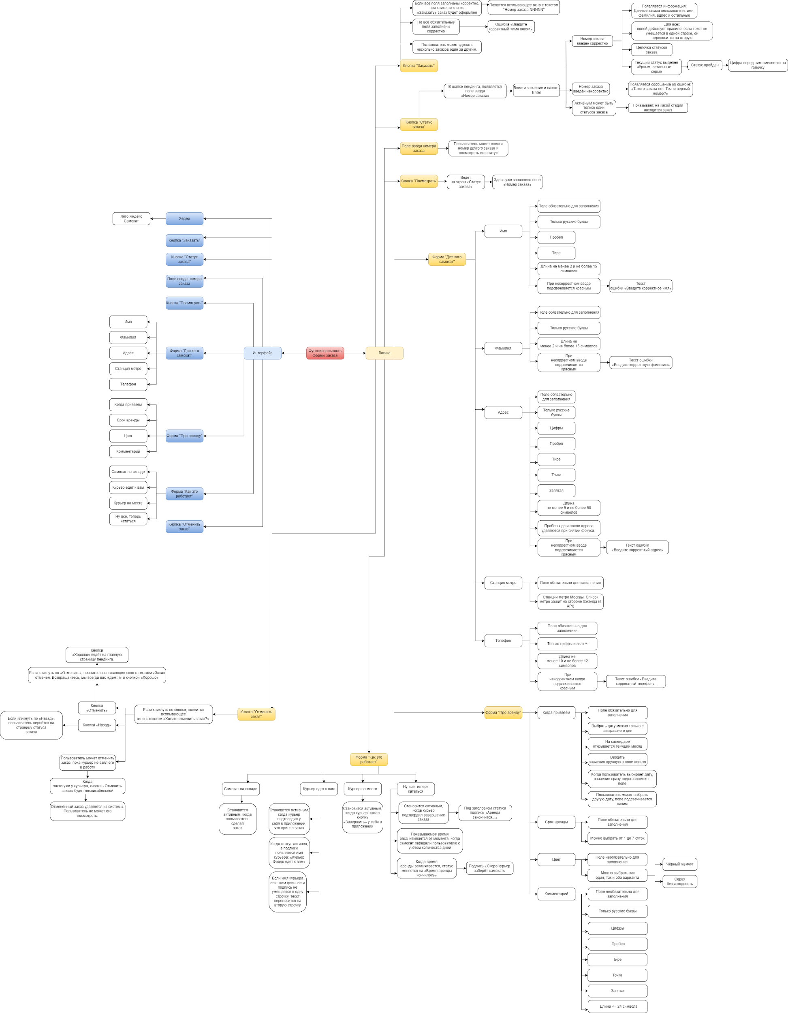
Скриншоты

mindmap | // вставь ссылку или картинку

 | https://drive.google.com/file/d/175_NCHH63-h90swc6mLzIInT9ANMQC2X/view?usp=sharing

